Sheet1
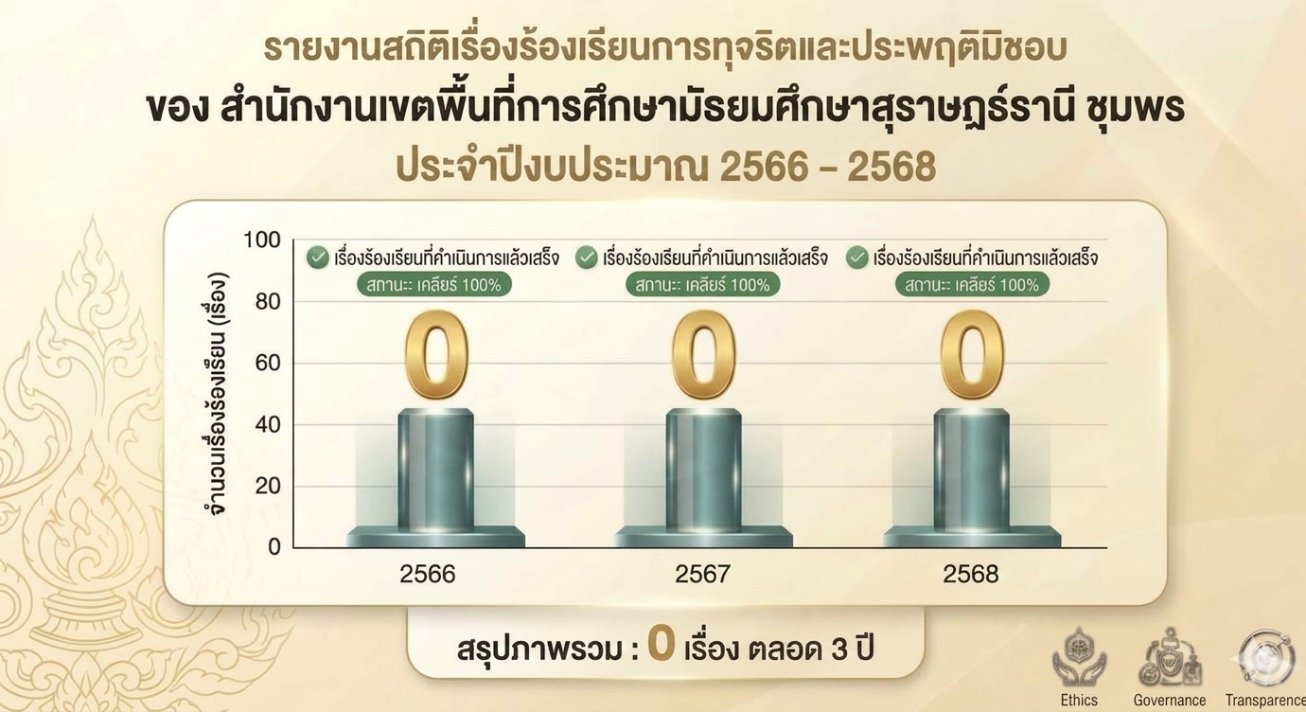
ข้อมูลสถิติเรื่องร้องเรียนข้อมูลสถิติเรื่องร้องเรียนการทุจริตและประพฤติมิชอบของเจ้าหน้าที่
ของสำนักงานเขตพื้นที่การศึกษา ประจำปีงบประมาณ พ.ศ. 2568
สำนักงานเขตพื้นที่การศึกษามัธยมศึกษาสุราษฎร์ธานี ชุมพร
ประจำปีงบประมาณ 2568 (1 ตุลาคม 2567 - 30 กันยายน 2568)

เดือน/พ.ศ. | การกระทำทุจริตต่อหน้าที่ | การกระทำ | ละเลยหน้าที่ | ปฏิบัติ | การทุจริตและ | จำนวน | จำนวนเรื่องที่ | จำนวนเรื่องที่
 |  | ความผิด | ตามที่กฎหมาย | หน้าที่ล่าช้า | ประพฤติมิชอบ | เรื่องร้องเรียน | ดำเนินการแล้วเสร็จ | อยู่ระหว่าง
 |  | ต่อหน้าที่ราชการ | กำหนด | เกินสมควร | เรื่องอื่น ๆ | ทั้งหมด (เรื่อง) | (เรื่อง) | ดำเนินการ (เรื่อง)
ตุลาคม 2567 | 0 | 0 | 0 | 0 | 0 | 0 | 0 | 0
พฤศจิกายน 2567 | 0 | 0 | 0 | 0 | 0 | 0 | 0 | 0
ธันวาคม 2567 | 0 | 0 | 0 | 0 | 0 | 0 | 0 | 0
มกราคม 2568 | 0 | 0 | 0 | 0 | 0 | 0 | 0 | 0
กุมภาพันธ์ 2568 | 0 | 0 | 0 | 0 | 0 | 0 | 0 | 0
มีนาคม 2568 | 0 | 0 | 0 | 0 | 0 | 0 | 0 | 0
เมษายน 2568 | 0 | 0 | 0 | 0 | 0 | 0 | 0 | 0
พฤษภาคม 2568 | 0 | 0 | 0 | 0 | 0 | 0 | 0 | 0
มิถุนายน 2568 | 0 | 0 | 0 | 0 | 0 | 0 | 0 | 0
กรกฎาคม 2568 | 0 | 0 | 0 | 0 | 0 | 0 | 0 | 0
สิงหาคม 2568 | 0 | 0 | 0 | 0 | 0 | 0 | 0 | 0
กันยายน 2568 | 0 | 0 | 0 | 0 | 0 | 0 | 0 | 0
รวม | 0 | 0 | 0 | 0 | 0 | 0 | 0 | 0
หมายเหตุ ส่งเรื่องให้หน่วยงานอื่นดำเนินการ ได้แก่ สถานศึกษาในสังกัด สำนักงานคณะกรรมการการศึกษาขั้นพื้นฐาน สำนักงานแห่งชาติ ปปช. ปปท. ฯลฯ
สรุปรอบปี เป็นรายเดือน จำนวน เรื่อง การทุจริตและประพฤติมิชอบทั้งหมด
จำนวน เรื่อง การทุจิตและประพฤติมิชอบที่ดำเนินการแล้วเสร็จ
จำนวน เรื่อง การทุจิตและประพฤติมิชอบที่อยู่ระหว่างดำเนินการ
ผู้รายงานข้อมูล |  |  | ผู้รายงานข้อมูล |  |  | ผู้รายงานข้อมูล
 | ลงชื่อ |  |  | ลงชื่อ |  |  | ลงชื่อ
 | (นางสาวสุนิสา ช่วยสง) |  |  | (นายเฉลิมชัย นาคสวาท) |  |  | (นางสุชาดา ลิ่มสวัสดิ์)
 | นักทรัพยากรบุคคล |  |  | นิติกรชำนาญการพิเศษ |  | ผู้อำนวยการสำนักงานเขตพื้นที่การศึกษามัธยมศึกษาสุราษฎร์ธานี ชุมพร

แผนภูมิสถิติเปรียบเทียบเรื่องร้องเรียน การทุจริตและประพฤติมิชอบ สำนักงานเขตพื้นที่การศึกษามัธยมศึกษาสุราษฎร์ธานี ชุมพร ประจำปีงบประมาฯ พ.ศ. 2568

